Sheet1
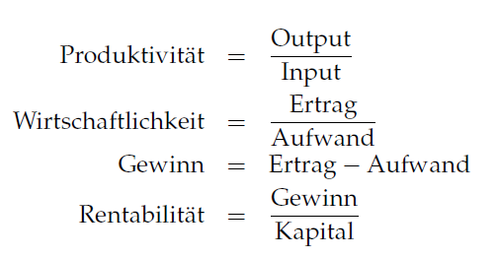
Faktor | q | qEinh | p | pEinh | TP | TPEinh |  | TW
XAZ | 8 | kg | 0.5 | CHF/kg | 1.25 | ME/kg |  | 12.5
Energie | 4 | kWh | 0.18 | CHF/kWh | 2.5 | ME/kWh |  | 69.444444444
Arbeit | 0.4 | h | 55 | CHF/h | 25 | ME/h |  | 2.2727272727

Grundstoff | 10 | ME | 5 | CHF/ME | GP: existiert nicht!! |  | GW | 1.87 | 187%

Kosten XAZ: | 4
Kosten Energie: | 0.72
Kosten Arbeit: | 22

